Sheet
Оборудование: CNG 2050BL (E2210.004.00)
Схема:новая схема
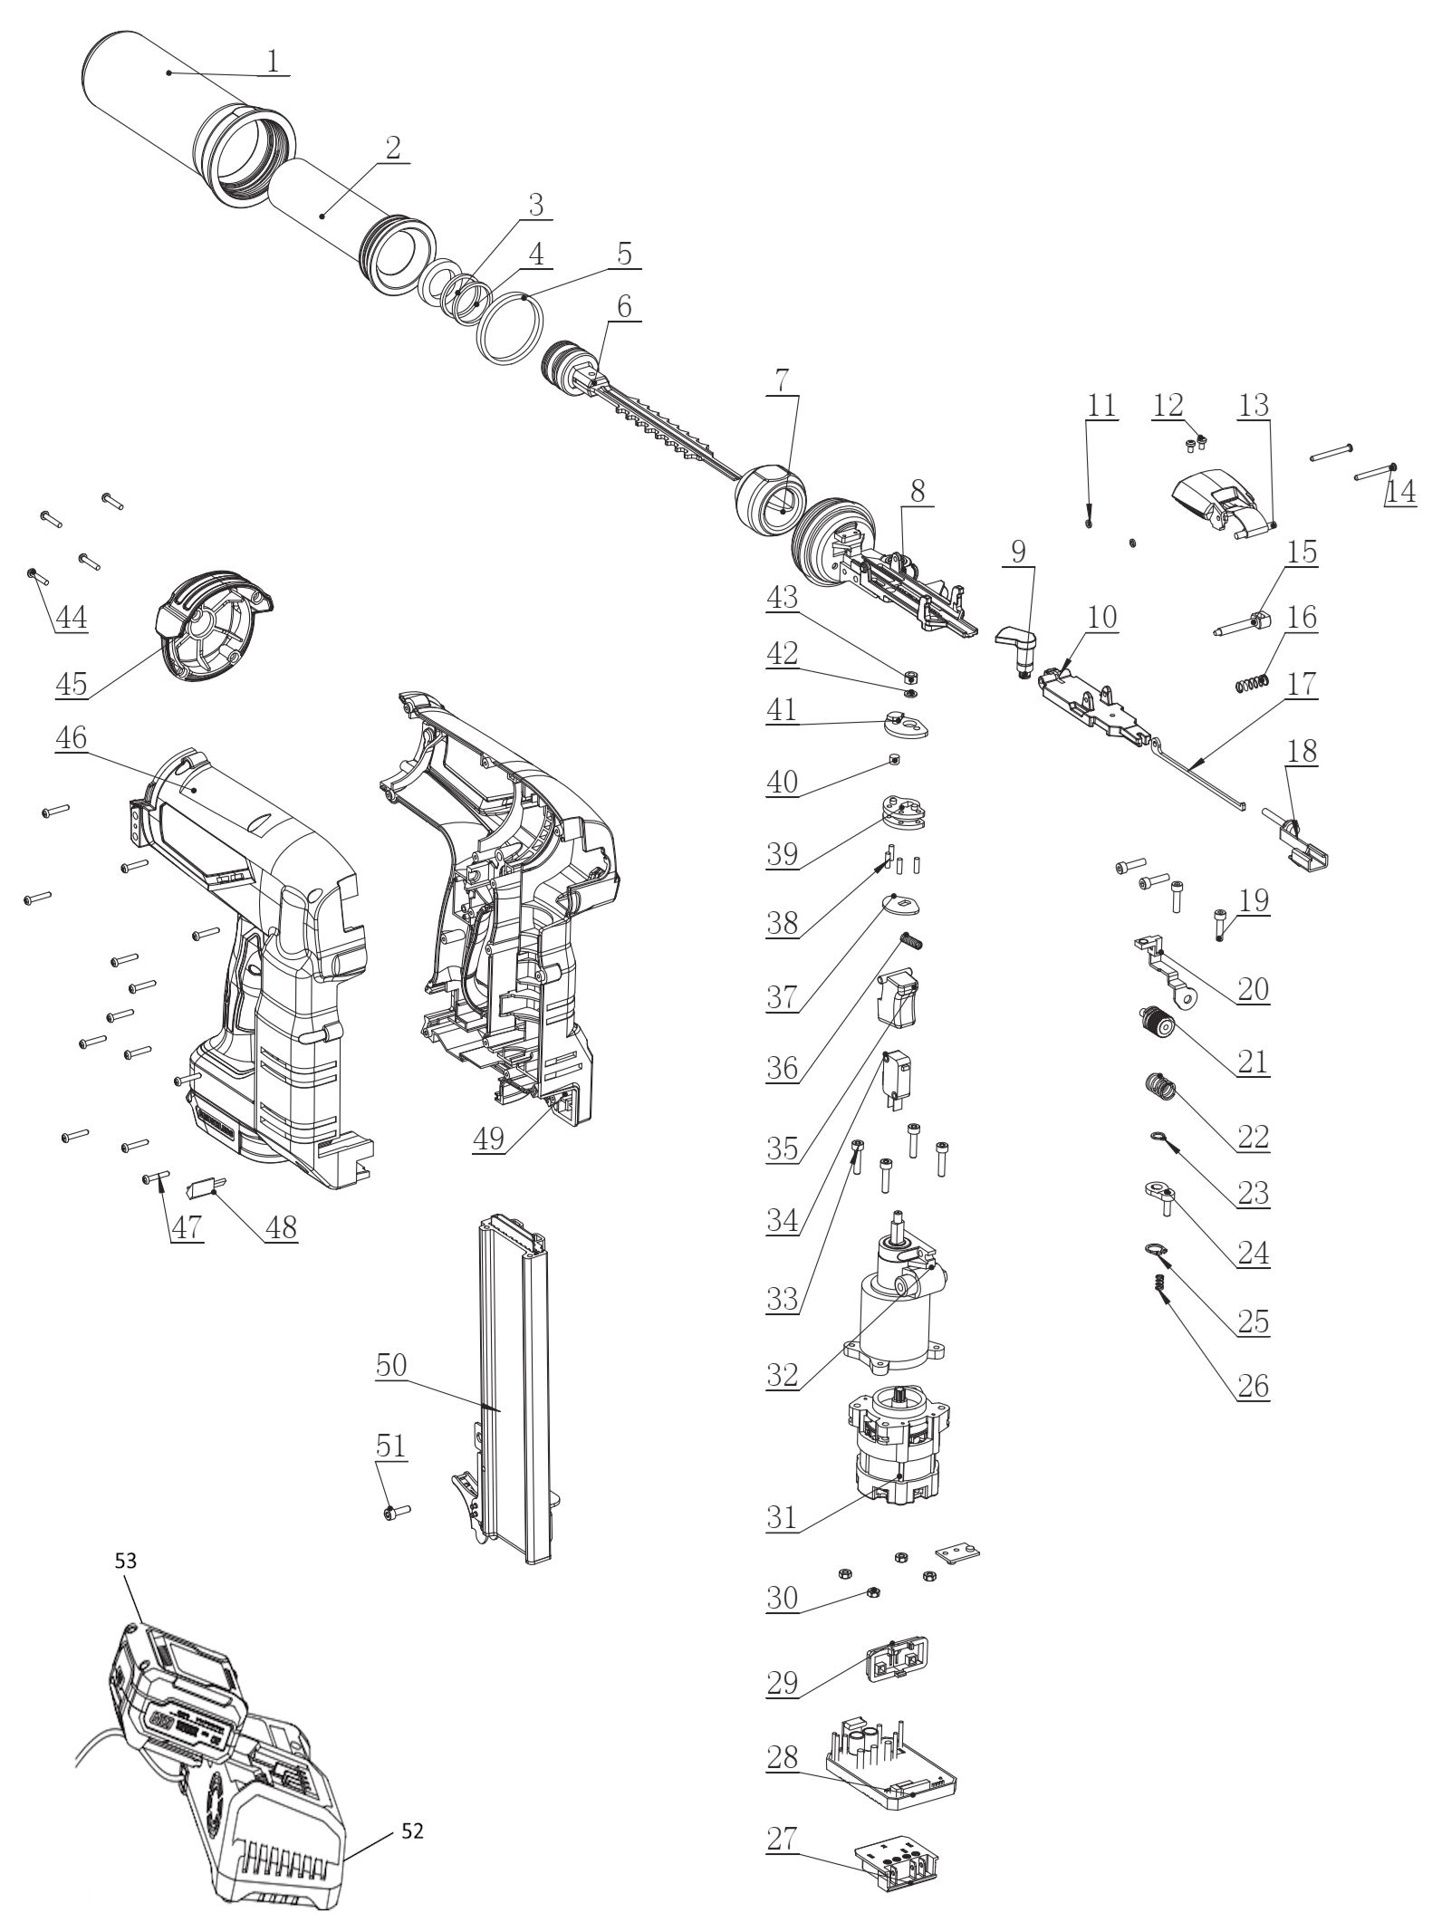

№ | Код ЛИТ | Полное описание | Название EN | Кол-во
1 | 1825.010360 | Корпус цилиндра | Gas cylinder | 1
2 | 1825.010370 | Цилиндр | Cylinder | 1
3 | 1825.010380 | Уплотнительное кольцо | Needle sealing ring | 1
4 | 1825.010390 | Направляющее кольцо | Guide ring | 2
5 | 1825.010400 | Уплотнительное кольцо цилиндра | Cylinder sealing ring | 2
6 | 1825.010410 | Боек | Firing pin | 1
7 | 1825.010420 | Резиновая накладка | Cushion pad | 1
8 | 1825.010430 | Основная головка пистолета | Main gun head | 1
9 | 1825.010440 | Толкающий стержень | Push rod | 1
10 | 1825.010450 | Подвижная головка пистолета | Movable gun head | 1
11 | 1825.010460 | Резиновая прокладка | Rubber gasket | 2
12 | 1825.010470 | Винт | Screw M3×5 | 2
13 | 1825.010480 | Быстроразъемная защелка в сборе | Quick-release latch assembly | 1
14 | 1825.010490 | Штифт вала 3×30 | Shaft pin 3×30 | 2
15 | 1825.010500 | Электромагнитный стержень | Electromagnetic rod | 1
16 | 1825.010510 | Пружина электромагнитного клапана | Solenoid valve spring | 1
17 | 1825.010520 | Ударник | Dual-purpose shrapnel | 1
18 | 1825.010530 | Подвижная рама головки пистолета | Gun head movable frame | 1
19 | 1825.010540 | Винт | Screw M4×16 | 4
20 | 1825.010550 | Магнитная защитная рама | Magnet safety frame | 1
21 | 1825.010560 | Колесо регулировки глубины | Depth adjustment wheel | 1
22 | 1825.010570 | Предохранительная пружина | Safety spring | 1
23 | 1825.010580 | Зажим для оси 10 мм | Axle clamp 10mm | 1
24 | 1825.010590 | Качающийся стержень | Swinging rod | 1
25 | 1825.010600 | Зажим для вала 7 мм | Shaft clamp 7mm | 1
26 | 1825.010610 | Пружина | Dual-purpose spring | 1
27 | 1825.010620 | Коннектор | Electrode holder | 1
28 | 1825.010630 | Контроллер | Controller | 1
29 | 1825.010640 | Крышка панели управления | Control panel cover | 1
30 | 1825.010650 | Гайка | M4 nut | 4
31 | 1825.010660 | Электродвигатель | Motor | 1
32 | 1825.010670 | Редуктор | Gearbox | 1
33 | 1825.010680 | Винт | Screw M4×18 | 4
34 | 1825.010690 | Выключатель | Switch | 1
35 | 1825.010700 | Клавиша выключателя | Trigger | 1
36 | 1825.010710 | Пружина | Switch spring | 1
37 | 1825.010720 | Секторная шайба | Sector washer | 1
38 | 1825.010730 | Цилиндрический штифт 3×10 | Cylindrical pin 3×10 | 4
39 | 1825.010740 | Ведущее колесо | Driving wheel | 1
40 | 1825.010750 | Магнит | Magnet 6×4.5 | 1
41 | 1825.010760 | Магнитная крышка | Magnet cover | 1
42 | 1825.010770 | Шайба | Small flat washer 5×8×1 | 1
43 | 1825.010780 | Гайка | Locking nut M5 | 1
44 | 1825.010790 | Винт | Screw M3×12 | 4
45 | 1825.010800 | Верхняя крышка | Upper cover | 1
46 | 1825.010810 | Правая половина корпуса | Right housing | 1
47 | 1825.010820 | Саморез | Screw M3×18 | 13
48 | 1825.010830 | Зашитное стекло | Lamp shade | 1
49 | 1825.010840 | Левая половина корпуса | Left housing | 1
50 | 1825.010850 | Магазин в сборе | Magazine assembly | 1
51 | 1825.010860 | Винт | Screw M5 | 1
52 | 1801.090250 | Зарядное устройство |  | 1
53 | 1801.090200 | Аккумулятор |  | 1

